허가구분
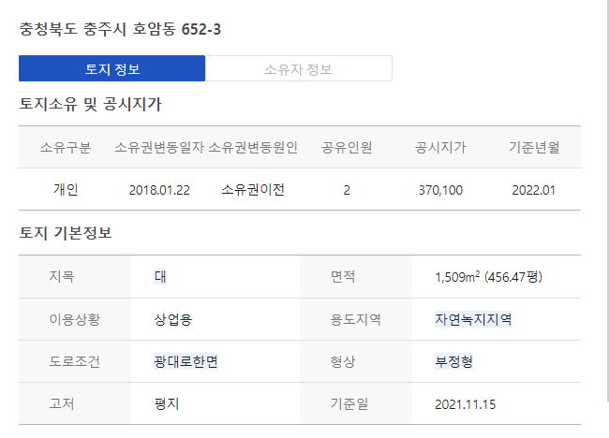
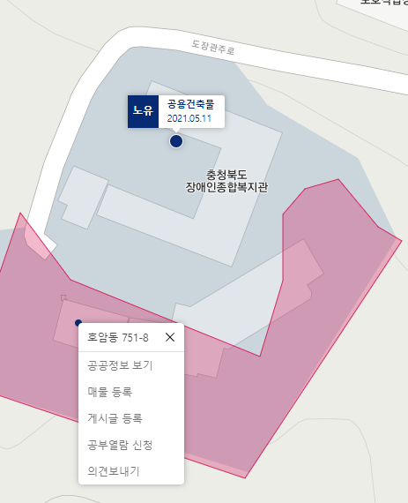
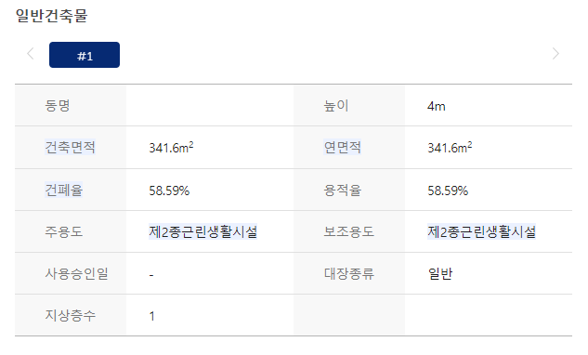
허가구분 | cnt
신축 | 46013 | 74.901922482
증축 | 12452 | 20.269896306 | 단층, 평지, 정보없음
용도변경 | 1583 | 2.5768748677
대수선 | 782 | 1.272972929
개축 | 364 | 0.59253471374
이전 | 237 | 0.38579870098
합계 | 61431 | 100

충청북도 충주시 호암동 548-5번지 |  | 4층 건물, 증축, pnu 없음

